CU_07
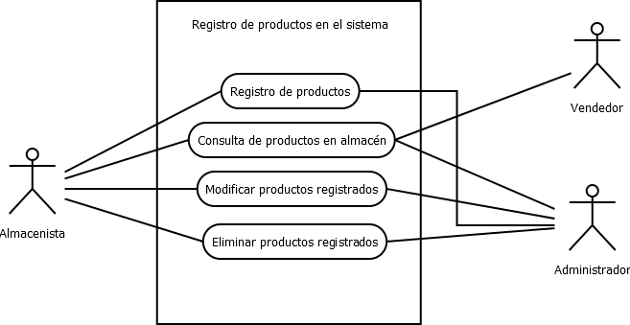
CASOS DE USO
Caso de uso | CU-07
Nombre | Registro de productos
Precondición | El sistema debe de poder almacenar los productos con su estructura
Postcondición | Los productos agregados deben seguir la estuctura por defecto para poder ser registrados: • Nombre • Precio • Proveedor • Descripción • Precio mayoreo • Precio menudeo • Código del producto
Autor | Almacenista y Administrador | Fecha | 2023-02-06

Proposito
Crea, actualiza, elimina información acerca de los productos que se ingresan al sistema.

Flujos alternativos y excepciones

Curso normal
Para agregar los productos al sistema el encargado de almacén debe: 1. Pulsar el boton de crear para agregar los productos. 2. Se deben de ingresar todos los datos que se piden. Para editar los productos del sistema se debe: 1. Pulsar el botón de editar para editar los productos. 2. Se pedira que se ingrese el código del producto. 3. Al ingresar el código se mostrará toda la información del producto la cual se podrá editar. Para borrar productos del sistema se debe: 1. Pulsar el botón de eliminar. 2. Ingresar el código de producto a eliminar. |  |  |  | 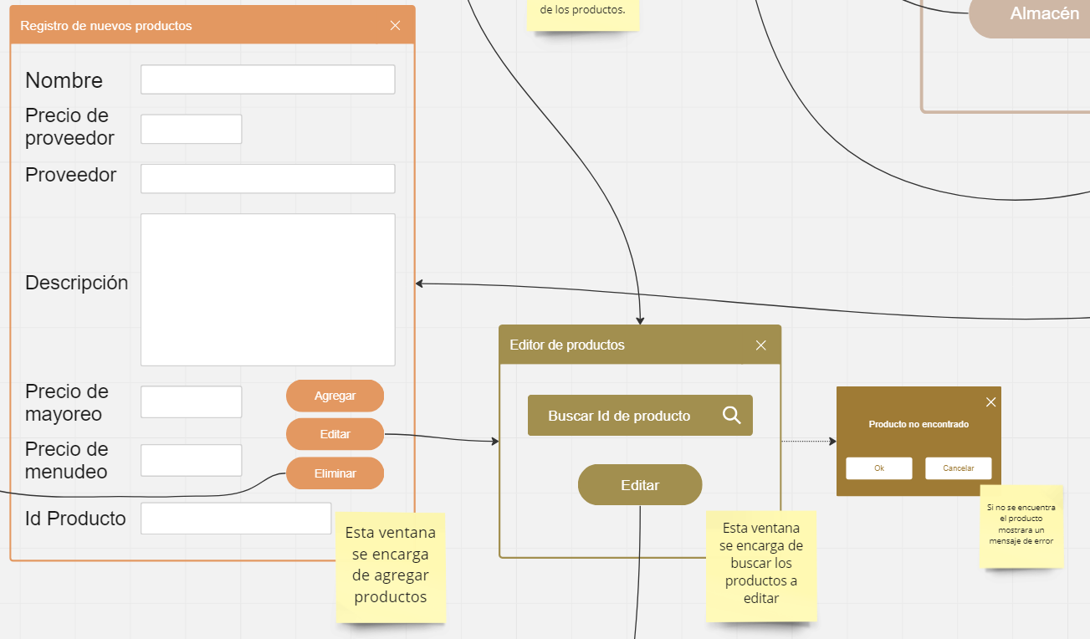 | 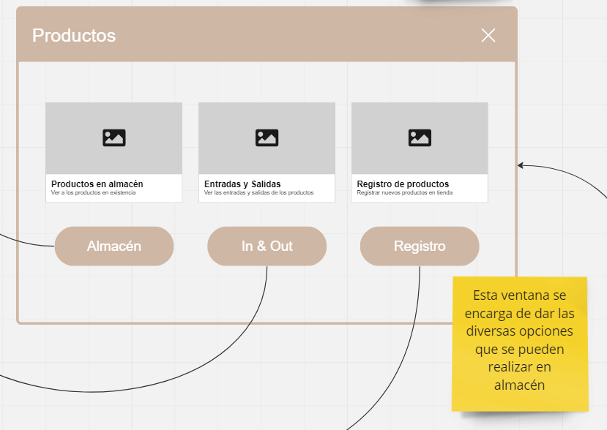

Curso alterno
1a. Si falta de ingresar un campo en el registro se va a mostrar un mensaje informando el campo faltante. 2a. Si el código de producto no se encuentra se mostrara un mensaje con una advertencia de código desconocido.
Otros datos
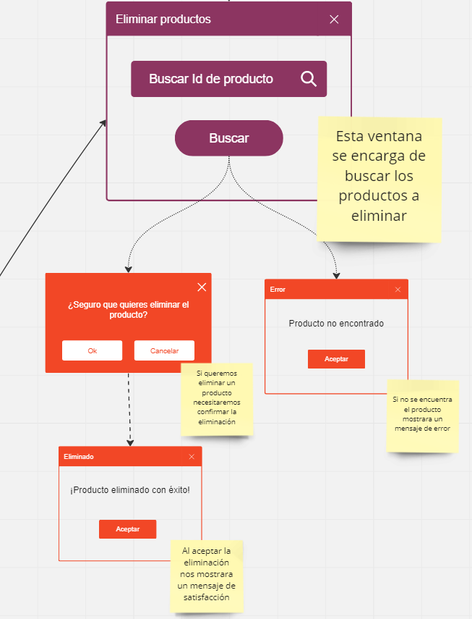
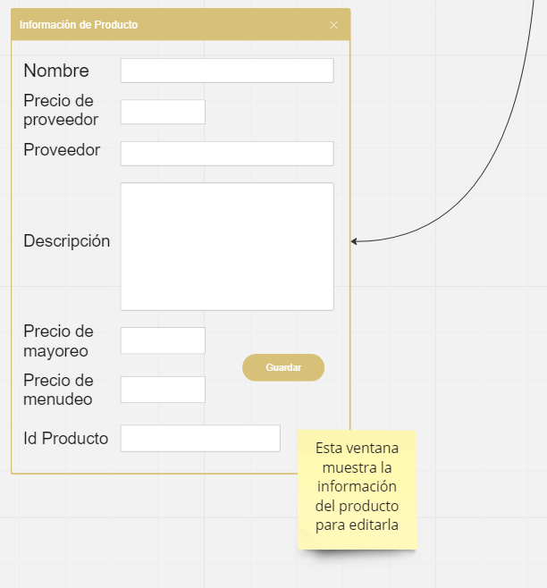
importancia | Alta
Estado |  | Urgencia | Alta

Comentarios
El dato mas escencial para crear, modificar o eliminar es el código del producto.

Diagrama de caso de uso

CU_08
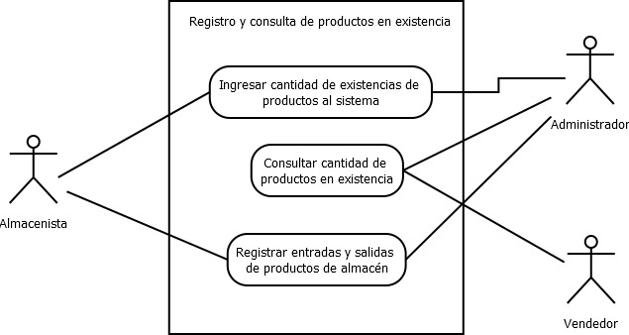
CASOS DE USO
Caso de uso | CU-08
Nombre | Productos en existencia
Precondición | El sistema debe de tener produtos ingresados en el mismo.
Postcondición | Si el sistema tiene productos guardados, estos deberan de reflejarse con la cantidad especifica de cada producto ingresado.
Autor | Almacenista y Administrador | Fecha | 2023-02-06
Proposito
Conocer la información de existencias de almacen.
Flujos alternativos y excepciones
Curso normal
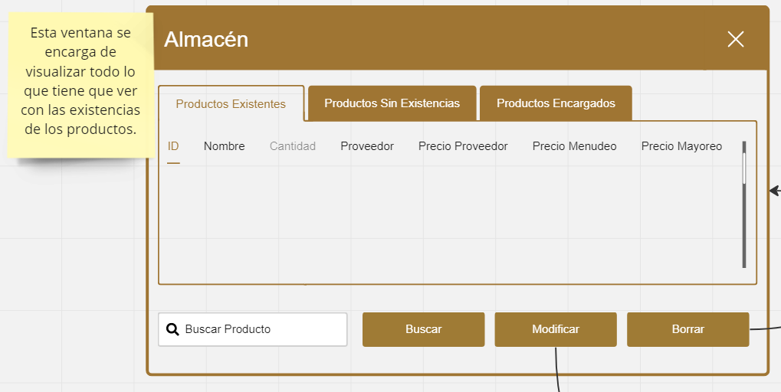
Para que el sistema refleje la cantidad de productos almacenados, se debe: Paso 1: El encargado de almacén debera de ingresar los productos al sistema Paso 2: El sistema debe de registrar las entradas en la base de datos Paso 3: El sisema debe de regresar la cantidad de productos en el almacén en la interfaz cuando se le pida
Curso alterno
1a. Si no se registran entradas el sistema marcara el campo como "Sin sotck" 2a. Si las existencias se agotan se notificara en un mensaje flotante. 3a. Para modificar las existencias se debe tener permiso del administrador.
Otros datos
importancia | Alta
Estado |  | Urgencia | Alta
Comentarios
La existencia de los productos depende de las entradas y salidas de almacén.
Diagrama de caso de uso

CU_09
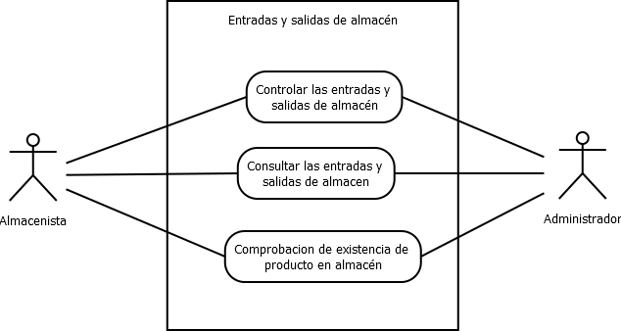
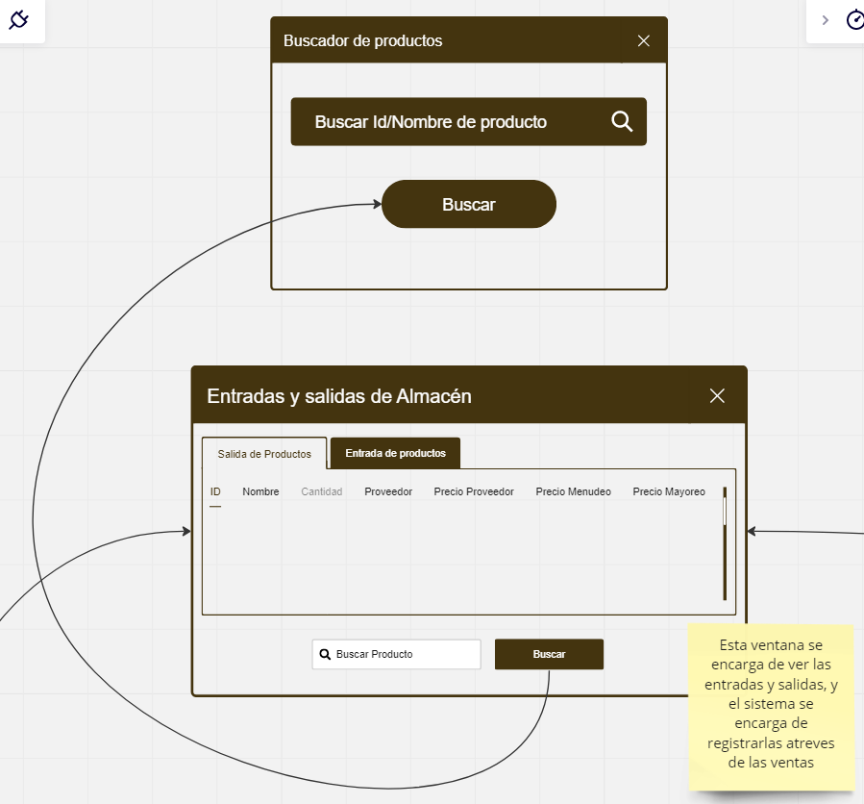
CASOS DE USO
Caso de uso | CU-09
Nombre | Entradas y salidas de almacén.
Precondición | El sistema debe de tener produtos ingresados en el mismo.
Postcondición | Si el sistema tiene productos guardados, estos deberan de reflejarse con la cantidad especifica de cada producto ingresado.
Autor | Almecenista y administrador | Fecha | 2023-02-06
Proposito
Controlar la mercancía que entra y sale del almacén.
Flujos alternativos y excepciones
Curso normal
Para ver las entradas y salidas de almacén el usuario debe: 1. Pulsar el botón de área de almacen. 2. Si se desea buscar un producto en especifico se pedira el nombre o código del producto.
Curso alterno
1a. Si el producto no esta en almacén se regresara un mensaje de adverencia donde indique que no se encuentra el producto.
Otros datos
importancia | Alta
Estado |  | Urgencia | Alta
Comentarios
Si el encargado de almacén no registra las entradas y sallidas del producto, estas no se veran reflejadas en las existencias del sistema.
Diagrama de caso de uso

